Sommaire



Données relatives à l'évolution du Service Civique (base ELISA)
 | Données publiées le 05 janvier 2022
 | https://injep.fr/donnee/base-elisa/

 | Ces données fournissent chaque année des informations sur l’évolution du Service Civique : nombre de missions, profil des volontaires, type d’organismes, domaine, répartition géographique et durée des missions. Elles sont issues de la base ELISA, qui sert à la gestion administrative des contrats de Service Civique.

 |  | Sommaire :

 |  | 1. Evolution des effectifs en fonction du sexe
 |  | 2. Flux trimestriels
 |  | 3. Profils des volontaires, diplômes et activité
 |  | 4. Evolution du profil des volontaires
 |  | 5. Age des volontaires
 |  | 6. Répartition par régions
 |  | 7. Répartition par départements
 |  | 8. Evolution domaines des missions
 |  | 9. Durée des missions
 |  | 10. Durée hebdomadaire

1. Evolution sexe
Retour au sommaire
Entrées en mission par an et nombre de volontaires actifs dans l'année
 | 2010 | 2011 | 2012 | 2013 | 2014 | 2015 | 2016 | 2017 | 2018 | 2019 | 2020 | Ensemble
Volontaires entrés dans le dispositif | 6,008 | 13,403 | 19,482 | 19,946 | 21,925 | 38,200 | 63,044 | 79,069 | 83,925 | 81,023 | 77,391 | 503,416
Hommes | 2,589 | 5,670 | 8,011 | 8,263 | 9,271 | 15,963 | 25,863 | 32,272 | 33,132 | 31,654 | 29,828 | 202,516
Femmes | 3,419 | 7,733 | 11,471 | 11,683 | 12,654 | 22,237 | 37,181 | 46,797 | 50,793 | 49,369 | 47,563 | 300,900
Volontaires actifs dans l'année | 6,008 | 19,133 | 29,884 | 33,724 | 34,837 | 52,402 | 91,772 | 123,162 | 140,202 | 140,037 | 131,708 | 802,869
Hommes | 2,589 | 8,131 | 12,378 | 13,858 | 14,481 | 21,829 | 37,704 | 50,337 | 56,207 | 55,112 | 51,291 | 323,917
Femmes | 3,419 | 11,002 | 17,506 | 19,866 | 20,356 | 30,573 | 54,068 | 72,825 | 83,995 | 84,925 | 80,417 | 478,952
Effectifs en fin d'année | 5,776 | 10,702 | 14,219 | 13,446 | 14,617 | 29,570 | 45,223 | 57,495 | 59,729 | 54,924 | 57,720 | 363,421
Part des hommes et des femmes parmi les volontaires entrées dans le dispositif (en %)
Hommes | 43 | 42 | 41 | 41 | 42 | 42 | 41 | 41 | 39 | 39 | 39 | 40
Femmes | 57 | 58 | 59 | 59 | 58 | 58 | 59 | 59 | 61 | 61 | 61 | 60
Source : ASP-ASC, traitements INJEP,MEDES.

 | Entrées en mission par an et nombre de volontaires actifs dans l'année

 | Source : ASP-ASC, traitements INJEP,MEDES.
 | Lecture : Près de 132 000 volontaires ont été actifs dans une mission de Service Civique au cours de l’année 2020. Parmi eux, plus de 77 000 volontaires, dont 30 000 hommes, ont débuté leur mission au cours de l'année.

2. Flux trimestriels
Retour au sommaire
Flux d'entrées en mission de Service Civique par trimestre
 |  | Hommes | Femmes | Ensemble |  |  | Stock en fin de trimestre
2010 | T1 |  |  |  | 2010 | T1
 | T2 | 23 | 34 | 57 |  | T2 | 56 | Entrées en mission de Service Civique par trimestre
 | Hommes | Femmes
T1
T2 | 23 | 34
T3 | 486 | 728
T4 | 2,080 | 2,657
T1 | 1,015 | 1,221
T2 | 740 | 849
T3 | 1,189 | 1,884
T4 | 2,726 | 3,779
T1 | 1,660 | 2,340
T2 | 1,162 | 1,433
T3 | 1,807 | 2,812
T4 | 3,382 | 4,886
T1 | 1,859 | 2,456
T2 | 1,257 | 1,669
T3 | 2,244 | 3,101
T4 | 2,903 | 4,457
T1 | 2,083 | 2,539
T2 | 1,259 | 1,723
T3 | 2,106 | 3,001
T4 | 3,823 | 5,391
T1 | 2,130 | 2,605
T2 | 1,727 | 2,350
T3 | 3,757 | 5,331
T4 | 8,349 | 11,951
T1 | 4,473 | 6,185
T2 | 3,440 | 4,843
T3 | 5,751 | 8,454
T4 | 12,199 | 17,699
T1 | 5,476 | 7,858
T2 | 3,772 | 5,549
T3 | 7,040 | 9,480
T4 | 15,984 | 23,910
T1 | 5,995 | 9,289
T2 | 3,696 | 5,499
T3 | 7,927 | 11,673
T4 | 15,514 | 24,332
T1 | 6,373 | 10,475
T2 | 3,852 | 5,717
T3 | 7,050 | 11,392
T4 | 14,379 | 21,785
T1 | 5,493 | 8,457
T2 | 1,057 | 1,834
T3 | 6,702 | 10,922
T4 | 16,576 | 26,350
 | T3 | 486 | 728 | 1,214 |  | T3 | 1,238
 | T4 | 2,080 | 2,657 | 4,737 |  | T4 | 4,984
2011 | T1 | 1,015 | 1,221 | 2,236 | 2011 | T1 | 7,255
 | T2 | 740 | 849 | 1,589 |  | T2 | 6,509
 | T3 | 1,189 | 1,884 | 3,073 |  | T3 | 6,128
 | T4 | 2,726 | 3,779 | 6,505 |  | T4 | 10,071
2012 | T1 | 1,660 | 2,340 | 4,000 | 2012 | T1 | 12,272
 | T2 | 1,162 | 1,433 | 2,595 |  | T2 | 10,445
 | T3 | 1,807 | 2,812 | 4,619 |  | T3 | 8,842
 | T4 | 3,382 | 4,886 | 8,268 |  | T4 | 13,442
2013 | T1 | 1,859 | 2,456 | 4,315 | 2013 | T1 | 15,106
 | T2 | 1,257 | 1,669 | 2,926 |  | T2 | 11,825
 | T3 | 2,244 | 3,101 | 5,345 |  | T3 | 9,260
 | T4 | 2,903 | 4,457 | 7,360 |  | T4 | 12,747
2014 | T1 | 2,083 | 2,539 | 4,622 | 2014 | T1 | 13,849
 | T2 | 1,259 | 1,723 | 2,982 |  | T2 | 9,784
 | T3 | 2,106 | 3,001 | 5,107 |  | T3 | 8,218
 | T4 | 3,823 | 5,391 | 9,214 |  | T4 | 13,871 | Source : ASP-ASC, traitements INJEP,MEDES.
2015 | T1 | 2,130 | 2,605 | 4,735 | 2015 | T1 | 15,748 | Lecture : Près de 43 000 volontaires sont entrés en Service Civique au 4e trimestre 2020, parmi lesquels environ 16 500 étaient des hommes
 | T2 | 1,727 | 2,350 | 4,077 |  | T2 | 11,235
 | T3 | 3,757 | 5,331 | 9,088 |  | T3 | 13,087
 | T4 | 8,349 | 11,951 | 20,300 |  | T4 | 28,247
2016 | T1 | 4,473 | 6,185 | 10,658 | 2016 | T1 | 33,911
 | T2 | 3,440 | 4,843 | 8,283 |  | T2 | 23,946
 | T3 | 5,751 | 8,454 | 14,205 |  | T3 | 22,242
 | T4 | 12,199 | 17,699 | 29,898 |  | T4 | 43,382
2017 | T1 | 5,476 | 7,858 | 13,334 | 2017 | T1 | 48,296
 | T2 | 3,772 | 5,549 | 9,321 |  | T2 | 32,084
 | T3 | 7,040 | 9,480 | 16,520 |  | T3 | 26,697
 | T4 | 15,984 | 23,910 | 39,894 |  | T4 | 55,784
2018 | T1 | 5,995 | 9,289 | 15,284 | 2018 | T1 | 62,533
 | T2 | 3,696 | 5,499 | 9,195 |  | T2 | 50,143
 | T3 | 7,927 | 11,673 | 19,600 |  | T3 | 31,542
 | T4 | 15,514 | 24,332 | 39,846 |  | T4 | 59,729
2019 | T1 | 6,373 | 10,475 | 16,848 | 2019 | T1 | 65,988
 | T2 | 3,852 | 5,717 | 9,569 |  | T2 | 51,310
 | T3 | 7,050 | 11,392 | 18,442 |  | T3 | 29,476
 | T4 | 14,379 | 21,785 | 36,164 |  | T4 | 54,924
2020 | T1 | 5,493 | 8,457 | 13,950 | 2020 | T1 | 59,748
 | T2 | 1,057 | 1,834 | 2,891 |  | T2 | 40,495
 | T3 | 6,702 | 10,922 | 17,624 |  | T3 | 21,918
 | T4 | 16,576 | 26,350 | 42,926 |  | T4 | 57,720
Total | Total | 202,516 | 300,900 | 503,416
Source : ASP-ASC, traitements INJEP,MEDES.
Lecture : 42 925 volontaires sont entrés en Service Civique au 4e trimestre 2020, parmi lesquels 26 349 étaient des femmes et 16 576 des hommes.

3. Profils
Retour au sommaire
Répartition des volontaires (2010-2020) par situation, selon leur niveau de diplôme
 | Etudiant | Salarié | Demandeur d'emploi | Inactif (hors étudiant) | Ensemble
> Baccalauréat | 78,699 | 7,768 | 62,529 | 28,934 | 177,930
Baccalauréat | 59,767 | 7,597 | 87,761 | 48,155 | 203,280
CAP-BEP | 2,586 | 1,460 | 23,581 | 12,552 | 40,179
Brevet ou sans diplôme | 14,760 | 2,336 | 47,205 | 17,726 | 82,027
Ensemble | 155,812 | 19,161 | 221,076 | 107,367 | 503,416
Source : ASP-ASC, traitements INJEP,MEDES.
Lecture : De 2010 à 2020, 155 812 volontaires étaient étudiants et diplômés du supérieur lors de leur entrée en mission.

 | Répartition des volontaires (2010-2020) par situation, selon leur niveau de diplôme

 | Source : ASP-ASC, traitements INJEP,MEDES.
 | Lecture : 29 % des volontaires du niveau baccalauréat sont étudiants, 4 % salariés, 43 % demandeurs d’emploi et 24 % inactifs.

4. Profils
Retour au sommaire
Répartition des volontaires par année d'entrée, selon leur statut (en %) et selon leur niveau de diplôme
 | 2011 | 2012 | 2013 | 2014 | 2015 | 2016 | 2017 | 2018 | 2019 | 2020
Etudiant | 34 | 34 | 33 | 34 | 30 | 29 | 30 | 31 | 32 | 31
Demandeur d'emploi | 47 | 47 | 48 | 46 | 48 | 48 | 45 | 43 | 40 | 39
Inactif (hors étudiant) | 13 | 14 | 14 | 16 | 18 | 20 | 21 | 23 | 24 | 26
Salarié | 6 | 5 | 5 | 4 | 4 | 4 | 4 | 4 | 4 | 4

Brevet ou non diplômé | 23 | 20 | 18 | 18 | 18 | 18 | 17 | 17 | 17 | 16
CAP-BEP | 0 | 4 | 7 | 6 | 7 | 8 | 8 | 8 | 7 | 7
Baccalauréat | 36 | 34 | 32 | 34 | 36 | 40 | 42 | 43 | 43 | 42
> Baccalauréat | 42 | 42 | 43 | 42 | 39 | 35 | 33 | 32 | 33 | 35
Source : ASP-ASC, traitements INJEP,MEDES.
Lecture : 31 % des volontaires ayant débuté leur mission en 2020 étaient alors étudiants. 16 % des volontaires de cette même année n'avaient pas de diplôme ou seulement le brevet. Du fait des arrondis, la somme des lignes ne fait pas toujours 100.

 | Répartition des volontaires par année d'entrée, selon leur statut (en %) |  |  |  |  |  |  |  | Répartition des volontaires par année d'entrée, selon leur niveau de diplôme (en %)

 | Source : ASP-ASC, traitements INJEP,MEDES. |  |  |  |  |  |  |  | Source : ASP-ASC, traitements INJEP,MEDES.
 | Lecture : La part des inactifs parmi les volontaires a augmenté. Ils représentaient 13 % des nouveaux volontaires en 2011, et 26 % en 2020. |  |  |  |  |  |  |  | Lecture : La part des diplômés du supérieur parmi les volontaires a diminué. Ils représentaient 42 % des nouveaux volontaires en 2011, et 25 % en 2020.

5. Âge
Retour au sommaire
Répartition des volontaires par age, selon l'année d'entrée (en %)
 | 2011 | 2012 | 2013 | 2014 | 2015 | 2016 | 2017 | 2018 | 2019 | 2020
16-18 ans | 10 | 11 | 12 | 14 | 14 | 16 | 17 | 20 | 21 | 21
19 ans | 12 | 11 | 12 | 12 | 13 | 14 | 15 | 16 | 16 | 16
20 ans | 14 | 15 | 13 | 13 | 15 | 15 | 15 | 15 | 15 | 16
21 ans | 15 | 15 | 15 | 14 | 14 | 14 | 14 | 14 | 14 | 14
22 ans | 15 | 14 | 14 | 13 | 13 | 13 | 12 | 12 | 11 | 11
23 ans | 14 | 14 | 14 | 13 | 13 | 12 | 11 | 10 | 10 | 10
24 ans | 12 | 12 | 12 | 12 | 11 | 10 | 9 | 8 | 8 | 7
25 ans et + | 8 | 8 | 8 | 8 | 7 | 6 | 6 | 5 | 5 | 4
16-18 ans | 10 | 11 | 12 | 14 | 14 | 16 | 17 | 20 | 21 | 21
19-20 ans | 26 | 26 | 25 | 26 | 28 | 30 | 31 | 31 | 32 | 32
21-22 ans | 29 | 29 | 29 | 27 | 27 | 27 | 27 | 26 | 25 | 25
23-24 ans | 26 | 27 | 26 | 26 | 24 | 21 | 19 | 18 | 17 | 17
25 ans et + | 8 | 8 | 8 | 8 | 7 | 6 | 6 | 5 | 5 | 4
Age médian hommes | 21 | 21 | 21 | 21 | 21 | 21 | 20 | 21 | 21 | 21
Age médian femmes | 22 | 22 | 22 | 22 | 21 | 21 | 21 | 21 | 21 | 21
Source : ASP-ASC, traitements INJEP,MEDES.
Lecture : Parmi les volontaires ayant débuté en 2020, 16 % étaient âgés de 19 ans, et 32 % étaient âgés de 19 à 20 ans. L'âge médian des hommes ainsi que celui des femmes est 21 ans. Du fait des arrondis, la somme des lignes ne fait pas toujours 100.

 | Répartition des volontaires par âge, selon l'année d'entrée (en %)

 | Source : ASP-ASC, traitements INJEP,MEDES.
 | Lecture : La part des 16-18 ans parmi les volontaires a augmenté. Ils représentaient 10 % des nouveaux volontaires en 2011, et 21 % en 2020.

6. Régions
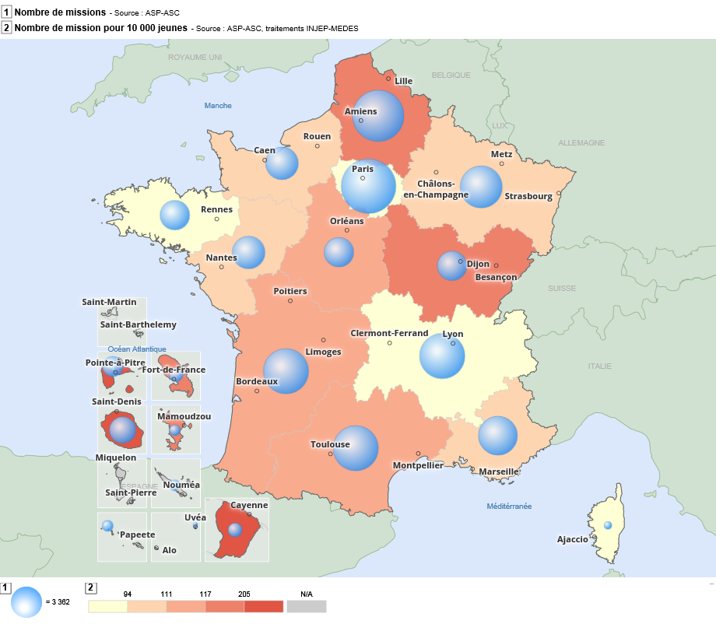
Retour au sommaire
Répartition par région des missions (2010 à 2020)
Région |  | Nombre de missions (2010 à 2020) | Nombre de missions (2020) | Nombre de mission pour 10 000 jeunes (2020)
Guadeloupe | 01 | 9,482 | 1,531 | 351
Martinique | 02 | 6,322 | 824 | 217
Guyane | 03 | 5,931 | 882 | 188
La Réunion | 04 | 14,109 | 2,294 | 200
Mayotte | 06 | 3,577 | 751 | 164
Île-de-France | 11 | 68,653 | 10,566 | 68
Centre-Val de Loire | 24 | 17,650 | 2,954 | 106
Bourgogne-Franche-Comté | 27 | 21,650 | 3,321 | 107
Normandie | 28 | 22,460 | 3,862 | 101
Hauts de France | 32 | 60,368 | 9,528 | 125
Grand-Est | 44 | 41,824 | 6,193 | 95
Pays de la Loire | 52 | 25,115 | 3,969 | 88
Bretagne | 53 | 19,045 | 2,911 | 75
Nouvelle-Aquitaine | 75 | 47,808 | 7,284 | 111
Occitanie | 76 | 46,791 | 7,294 | 107
Auvergne-Rhône-Alpes | 84 | 47,791 | 6,915 | 72
Provence-Alpes-Côte d'Azur | 93 | 36,664 | 4,897 | 90
Corse | 94 | 1,600 | 232 | 71
Total France Métro + DROM |  | 496,840 | 76,208 | 96
Source : ASP-ASC, traitements INJEP,MEDES.
Lecture : De 2010 à 2020, 68 653 volontaires résidant en Île-de-France ont effectué une mission de Service Civique, dont plus de 10 500 en 2020, ce qui représente, cette année-là, 68 missions pour 10 000 jeunes de 15 à 24 ans habitant la région.

 |  |  |  |  | Source : ASP-ASC, traitements INJEP,MEDES.
 |  |  |  |  | Lecture : En 2020, plus de 10 500 volontaires résidant en Île-de-France ont effectué une mission de Service Civique, soit 68 missions pour 10 000 jeunes de 15 à 24 ans habitant la région.

7. Départements
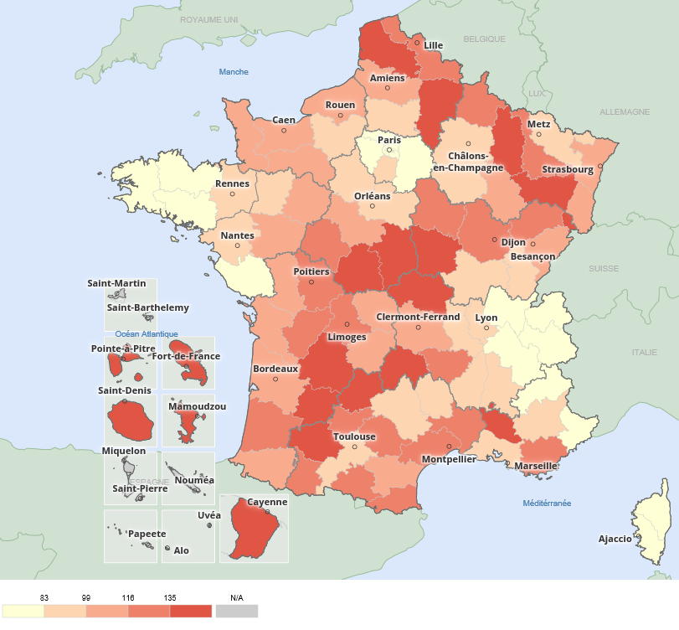
Retour au sommaire
Répartition par département des missions (2010 à 2020) |  |  |  |  | Nombre de volontaires pour 10 000 jeunes de 15 à 24 ans
Département |  | Nombre de missions (2010 à 2020) | Nombre de missions (2020) | Nombre de mission pour 10 000 jeunes (2020)
Ain | 01 | 2,470 | 323 | 47
Aisne | 02 | 5,261 | 840 | 144
Allier | 03 | 2,708 | 391 | 119
Alpes-de-Haute-Provence | 04 | 962 | 124 | 84
Hautes-Alpes | 05 | 711 | 82 | 66
Alpes-Maritimes | 06 | 5,716 | 820 | 74
Ardèche | 07 | 1,785 | 248 | 82
Ardennes | 08 | 2,473 | 323 | 116
Ariège | 09 | 1,182 | 143 | 104
Aube | 10 | 2,054 | 332 | 92
Aude | 11 | 2,379 | 400 | 112
Aveyron | 12 | 1,450 | 229 | 87
Bouches-du-Rhône | 13 | 15,086 | 2071 | 86
Calvados | 14 | 5,107 | 888 | 101
Cantal | 15 | 1,077 | 200 | 157
Charente | 16 | 3,159 | 341 | 100
Charente-Maritime | 17 | 4,125 | 667 | 106
Cher | 18 | 2,415 | 445 | 156
Corrèze | 19 | 1,872 | 233 | 99
Corse-du-Sud | 2A | 559 | 86 | 65
Haute-Corse | 2B | 1,041 | 146 | 75
Côte-d'Or | 21 | 5,258 | 744 | 103
Côtes-d'Armor | 22 | 2,642 | 432 | 73
Creuse | 23 | 825 | 123 | 129
Dordogne | 24 | 3,124 | 534 | 149
Doubs | 25 | 5,024 | 736 | 107
Drôme | 26 | 3,335 | 450 | 83
Eure | 27 | 3,305 | 523 | 83
Eure-et-Loir | 28 | 2,307 | 356 | 81
Finistère | 29 | 5,160 | 716 | 69
Gard | 30 | 6,278 | 969 | 121
Haute-Garonne | 31 | 12,295 | 1826 | 91
Gers | 32 | 1,284 | 247 | 149
Gironde | 33 | 13,377 | 2243 | 107
Hérault | 34 | 9,520 | 1582 | 105 | Source : ASP-ASC, traitements INJEP,MEDES.
Ille-et-Vilaine | 35 | 7,649 | 1166 | 79 | Lecture : En 2020, 323 volontaires résidant dans l'Ain ont effectué une mission de Service Civique, ce qui représente, cette année-là, 47 mission pour 10 000 jeunes de 15 à 24 ans habitant le département.
Indre | 36 | 1,881 | 307 | 149
Indre-et-Loire | 37 | 4,799 | 767 | 102
Isère | 38 | 7,111 | 980 | 61
Jura | 39 | 1,432 | 245 | 93
Landes | 40 | 2,587 | 414 | 111
Loir-et-Cher | 41 | 1,987 | 335 | 105
Loire | 42 | 5,583 | 762 | 84
Haute-Loire | 43 | 1,901 | 267 | 118
Loire-Atlantique | 44 | 9,734 | 1565 | 87
Loiret | 45 | 4,261 | 744 | 94
Lot | 46 | 1,608 | 183 | 128
Lot-et-Garonne | 47 | 2,802 | 366 | 114
Lozère | 48 | 406 | 66 | 87
Maine-et-Loire | 49 | 6,221 | 964 | 89
Manche | 50 | 2,785 | 487 | 101
Marne | 51 | 4,331 | 596 | 81
Haute-Marne | 52 | 1,043 | 145 | 86
Mayenne | 53 | 1,900 | 288 | 85
Meurthe-et-Moselle | 54 | 7,094 | 983 | 97
Meuse | 55 | 1,598 | 209 | 113
Morbihan | 56 | 3,594 | 597 | 78
Moselle | 57 | 5,483 | 869 | 77
Nièvre | 58 | 1,668 | 222 | 119
Nord | 59 | 29,536 | 4441 | 125
Oise | 60 | 5,684 | 900 | 95
Orne | 61 | 1,677 | 270 | 96
Pas-de-Calais | 62 | 14,257 | 2443 | 140
Puy-de-Dôme | 63 | 4,589 | 724 | 87
Pyrénées-Atlantiques | 64 | 4,874 | 803 | 114
Hautes-Pyrénées | 65 | 1,592 | 265 | 113
Pyrénées-Orientales | 66 | 3,820 | 521 | 110
Bas-Rhin | 67 | 9,114 | 1323 | 91
Haut-Rhin | 68 | 4,890 | 760 | 93
Rhône | 69 | 13,186 | 2007 | 75
Haute-Saône | 70 | 1,822 | 260 | 111
Saône-et-Loire | 71 | 2,570 | 510 | 97
Sarthe | 72 | 4,195 | 629 | 96
Savoie | 73 | 2,388 | 295 | 62
Haute-Savoie | 74 | 1,658 | 268 | 31
Paris | 75 | 15,054 | 2101 | 74
Seine-Maritime | 76 | 9,586 | 1694 | 109
Seine-et-Marne | 77 | 6,475 | 952 | 53
Yvelines | 78 | 6,901 | 1069 | 62
Deux-Sèvres | 79 | 2,490 | 340 | 91
Somme | 80 | 5,630 | 904 | 120
Tarn | 81 | 2,956 | 536 | 138
Tarn-et-Garonne | 82 | 2,021 | 327 | 125
Var | 83 | 8,867 | 1130 | 108
Vaucluse | 84 | 5,322 | 670 | 115
Vendée | 85 | 3,065 | 523 | 78
Vienne | 86 | 4,947 | 652 | 108
Haute-Vienne | 87 | 3,626 | 568 | 130
Vosges | 88 | 3,744 | 653 | 178
Yonne | 89 | 2,372 | 380 | 119
Territoire de Belfort | 90 | 1,504 | 224 | 133
Essonne | 91 | 7,583 | 1220 | 73
Hauts-de-Seine | 92 | 6,846 | 1029 | 52
Seine-Saint-Denis | 93 | 10,649 | 1744 | 81
Val-de-Marne | 94 | 8,600 | 1463 | 81
Val-d'Oise | 95 | 6,545 | 988 | 62
Total France Métro |  | 457,419 | 69,926 | 91
Guadeloupe | 971 | 9,482 | 1531 | 351
Martinique | 972 | 6,322 | 824 | 217
Guyane | 973 | 5,931 | 882 | 188
La Réunion | 974 | 14,109 | 2294 | 200
Mayotte | 976 | 3,577 | 751 | 164
Total DROM |  | 39,421 | 6,282 | 217
Total France Métro + DROM |  | 496,840 | 76,208 | 96
Saint-Pierre-et-Miquelon | 975 | 2 | 0
Saint-Martin | 978 | 3 | 0
Wallis-et-Futuna | 986 | 385 | 108
Polynésie française | 987 | 4,193 | 579
Nouvelle-Calédonie | 988 | 1,993 | 496
Total France entière |  | 503,416 | 77,391
Source : ASP-ASC, traitements INJEP,MEDES.
Lecture : De 2010 à 2020, 2470 volontaires résidant dans l'Ain ont effectué une mission de Service Civique, dont près de 323 en 2020, ce qui représente, cette année-là, 47 mission pour 10 000 jeunes de 15 à 24 ans habitant le département.

8. Domaines
Retour au sommaire
Répartition des missions principales par domaine (en %), selon l'année d'entrée
 | 2010 | 2011 | 2012 | 2013 | 2014 | 2015 | 2016 | 2017 | 2018 | 2019 | 2020
Education pour tous | 18 | 18 | 20 | 19 | 20 | 22 | 25 | 26 | 31 | 32 | 36
Solidarité | 27 | 28 | 26 | 26 | 25 | 29 | 28 | 27 | 28 | 29 | 26
Sport | 7 | 10 | 12 | 13 | 14 | 13 | 13 | 14 | 15 | 14 | 15
Culture | 12 | 16 | 17 | 18 | 18 | 15 | 15 | 13 | 12 | 12 | 10
Environnement | 15 | 12 | 11 | 10 | 10 | 8 | 7 | 7 | 6 | 6 | 6
Santé | 9 | 3 | 3 | 3 | 4 | 4 | 4 | 4 | 3 | 3 | 3
Mémoire | 8 | 7 | 7 | 8 | 7 | 6 | 6 | 7 | 4 | 3 | 3
Développement international | 2 | 2 | 2 | 2 | 2 | 2 | 1 | 1 | 1 | 1 | 1
Intervention d'urgence | 1 | 2 | 2 | 1 | 1 | 1 | 1 | 1 | 1 | 1 | 0
Total | 100 | 100 | 100 | 100 | 100 | 100 | 100 | 100 | 100 | 100 | 100
Source : ASP-ASC, traitements INJEP,MEDES.
Lecture : 29 % des missions débutées en 2019 relevaient du domaine de la solidarité. Du fait des arrondis, la somme des lignes ne fait pas toujours 100.

Evolution de la répartition des missions principales par domaine (en %), selon l'année d'entrée

Source : ASP-ASC, traitements INJEP,MEDES.
Lecture : La part des missions relevant du domaine de l'environnement a diminué régulièrement, elle concentre 6 % des missions en 2020

9. Durée missions
Retour au sommaire
Durée moyenne des missions (mois)
Année de fin de mission | 2011 | 2012 | 2013 | 2014 | 2015 | 2016 | 2017 | 2018 | 2019 | 2020 | Répartition des missions par durée (%)
Durée moyenne des missions non rompues | 9.0 | 8.9 | 8.6 | 7.8 | 7.6 | 7.7 | 7.9 | 8.0 | 8.1 | 7.9
Durée moyenne des missions rompues | 5.0 | 5.0 | 5.0 | 4.6 | 4.0 | 4.1 | 4.3 | 3.9 | 4.4 | 3.6
Durée moyenne des missions | 7.7 | 7.9 | 7.8 | 7.2 | 6.8 | 6.8 | 7.0 | 7.2 | 7.3 | 7.3
Source : ASP-ASC, traitements INJEP,MEDES.
Lecture : Les missions qui se sont terminées en 2019 ont duré en moyenne 6,4 mois (3,9 mois pour les missions interrompues avant leur terme).

Répartition des missions menées à leur terme, par durée (%)
Année de fin de mission | 2011 | 2012 | 2013 | 2014 | 2015 | 2016 | 2017 | 2018 | 2019 | 2020
6 mois | 28 | 28 | 30 | 40 | 36 | 28 | 20 | 17 | 17 | 20
7 mois | 3 | 3 | 4 | 4 | 6 | 10 | 9 | 9 | 6 | 13
8 mois | 6 | 12 | 13 | 21 | 33 | 41 | 46 | 46 | 47 | 43
9 mois | 26 | 17 | 19 | 17 | 14 | 10 | 13 | 14 | 16 | 13
10 mois | 7 | 10 | 12 | 10 | 7 | 8 | 9 | 10 | 10 | 8
11 ou 12 mois | 30 | 30 | 23 | 9 | 4 | 2 | 3 | 4 | 3 | 3
Source : ASP-ASC, traitements INJEP,MEDES.
Lecture : La proportion des missions de 8 mois parmi les missions menées à leur terme atteignait 15 % en 2017, contre 6 % en 2011.

 |  |  |  |  |  |  |  |  |  |  | Source : ASP-ASC, traitements INJEP,MEDES.
Part et répartition des missions rompues par motif (%) |  |  |  |  |  |  |  |  |  |  | Lecture : La part des missions de 8 mois parmi les missions menées à leur terme atteignait 43 % en 2020, contre 6 % en 2011.
Année de fin de mission | 2011 | 2012 | 2013 | 2014 | 2015 | 2016 | 2017 | 2018 | 2019 | 2020
Part totale des missions rompues | 33.1 | 26.4 | 22.7 | 19.6 | 21.4 | 23.4 | 23.7 | 20.7 | 22.4 | 13.7 | Répartition des missions rompues par motif (%)
dont :
Commun accord entre les parties | 17.4 | 11.6 | 8.2 | 7.1 | 8.4 | 8.3 | 8.2 | 6.2 | 6.7 | 4.5
Embauche en CDD ou CDI | 8.3 | 7.9 | 8.2 | 7.0 | 6.9 | 8.1 | 7.6 | 6.0 | 6.4 | 3.6
Abandon de poste | 4.0 | 4.0 | 3.9 | 3.5 | 4.1 | 4.5 | 4.7 | 3.9 | 4.3 | 2.2
Force majeure | 1.0 | 1.2 | 1.1 | 1.1 | 1.0 | 1.3 | 1.3 | 1.3 | 1.3 | 1.2
Faute grave d'une des parties | 2.3 | 1.6 | 1.0 | 0.8 | 0.9 | 1.0 | 1.0 | 0.8 | 0.8 | 0.4
Autres motifs (*) | 0.0 | 0.2 | 0.2 | 0.2 | 0.2 | 0.2 | 0.9 | 2.5 | 2.9 | 1.9
Source : ASP-ASC, traitements INJEP,MEDES.
Lecture : 22,4% des missions terminées en 2019 ont été rompues avant le terme initialement prévu, dont 6,7 points suite à un commun accord entre les parties.
(*) : Le volontaire n'a jamais pris son poste, retrait de l'agrément de la structure d'accueil, ou reprise d'études

 |  |  |  |  |  |  |  |  |  |  | Source : ASP-ASC, traitements INJEP,MEDES.
 |  |  |  |  |  |  |  |  |  |  | Lecture : 13,7 % des missions terminées en 2020 ont été rompues avant le terme initialement prévu, dont 4,5 points suite à un commun accord entre les parties.

 |  |  |  |  |  |  |  |  |  |  | (*) : Le volontaire n'a jamais pris son poste, retrait de l'agrément de la structure d'accueil, ou reprise d'études

10. Durée hebdomadaire
Retour au sommaire
Répartition des missions de Service Civique par durée hebdomadaire prévue, selon l'année d'entrée (en %)
 | 2011 | 2012 | 2013 | 2014 | 2015 | 2016 | 2017 | 2018 | 2019 | 2020
24 heures | 50 | 52 | 52 | 53 | 54 | 49 | 51 | 52 | 51 | 48
entre 25 et 29 heures | 14 | 16 | 18 | 18 | 17 | 18 | 17 | 18 | 20 | 19
entre 30 et 34 heures | 7 | 7 | 8 | 10 | 15 | 20 | 21 | 21 | 20 | 24
35 heures et plus | 29 | 24 | 22 | 19 | 15 | 13 | 10 | 9 | 9 | 9
Durée moyenne (en heures) | 28.0 | 27.8 | 27.7 | 27.3 | 27.0 | 27.2 | 27.0 | 26.8 | 26.8 | 27.0
Source : ASP-ASC, traitements INJEP,MEDES.
Lecture : Pour 51 % des missions débutées en 2019, la durée hebdomadaire prévue dans le contrat était de 24h. Du fait des arrondis, la somme des lignes ne fait pas toujours 100.

 | Répartition des missions de Service Civique par durée hebdomadaire prévue, selon l'année d'entrée

 | Source : ASP-ASC, traitements INJEP,MEDES.
 | Lecture : Pour 48 % des missions débutées en 2020, la durée hebdomadaire prévue dans le contrat était de 24h.

